T01-2026
 | công thức |  |  |  |  |  |  |  |  |  |  |  |  |  |  |  |  |  |  |  |  |  | Kh cũ |  | Kh mới |  | Total Dt sau voucher | Total Sum of SL HD | Count of PL KH | Column Labels
 | DT KH cũ | DT KH mới | Tổng DT sau VC | SL HĐ KH cũ | SL HĐ KH mới | SL HĐ | SL KH cũ | SL KH mới | Tổng SL KH | Trung bình hoá đơn | Trung bình hoá đơn KH Cũ | Trung bình hoá đơn KH Mới | Trung bình KH | Trung bình KH Cũ | Trung bình KH Mới | Dt có vc kh cũ | Dt có vc kh mới | Dt có vc | SL Kh cũ có vc | SL Kh mới có vc |  | Row Labels | Dt sau voucher | Sum of SL HD | Dt sau voucher | Sum of SL HD |  |  | Row Labels | Kh cũ | Kh mới | Grand Total
01 Tân Bình |  |  |  |  |  |  |  |  |  |  |  |  |  |  |  | 100,425,000 | 47,517,000 | 147,942,000 | 73 | 34 | 107 | 01. Tân Bình | 630,170,000 | 424 | 385,956,000 | 238 | 1,016,126,000 | 662 | 01. Tân Bình | 379 | 232 | 611
02 Chi nhánh Q11 |  |  |  |  |  |  |  |  |  |  |  |  |  |  |  | 152,243,000 | 52,719,000 | 204,962,000 | 98 | 38 | 136 | 02. Chi nhánh Q11 | 713,517,000 | 442 | 456,191,300 | 276 | 1,169,708,300 | 718 | 02. Chi nhánh Q11 | 420 | 259 | 679
03 Thủ Đức |  |  |  |  |  |  |  |  |  |  |  |  |  |  |  | 146,876,000 | 49,164,000 | 196,040,000 | 110 | 39 | 149 | 03. Thủ Đức | 950,299,998 | 667 | 485,678,000 | 342 | 1,435,977,998 | 1,009 | 03. Thủ Đức | 628 | 327 | 955
04 Bình Thạnh |  |  |  |  |  |  |  |  |  |  |  |  |  |  |  | 81,780,000 | 74,399,000 | 156,179,000 | 71 | 48 | 119 | 04. Bình Thạnh | 517,083,000 | 396 | 481,525,000 | 342 | 998,608,000 | 738 | 04. Bình Thạnh | 379 | 334 | 713
05 Quận 1 |  |  |  |  |  |  |  |  |  |  |  |  |  |  |  | 35,449,000 | 49,309,000 | 84,758,000 | 29 | 30 | 59 | 05. Quận 1 | 410,707,500 | 264 | 357,256,000 | 206 | 767,963,500 | 470 | 05. Quận 1 | 252 | 202 | 454
06 Gò Vấp |  |  |  |  |  |  |  |  |  |  |  |  |  |  |  | 83,681,000 | 53,479,000 | 137,160,000 | 61 | 47 | 108 | 06. Gò Vấp | 444,752,998 | 317 | 659,841,000 | 421 | 1,104,593,998 | 738 | 06. Gò Vấp | 276 | 405 | 681
07 Quận 7 |  |  |  |  |  |  |  |  |  |  |  |  |  |  |  | 39,702,300 | 33,069,300 | 72,771,600 | 26 | 24 | 50 | 07. Quận 7 | 326,674,600 | 199 | 428,260,000 | 258 | 754,934,600 | 457 | 07. Quận 7 | 181 | 249 | 430
08 Quận 12 |  |  |  |  |  |  |  |  |  |  |  |  |  |  |  | 20,689,000 | 13,535,000 | 34,224,000 | 16 | 15 | 31 | 08. Quận 12 | 172,796,000 | 100 | 256,676,600 | 162 | 429,472,600 | 262 | 08. Quận 12 | 91 | 160 | 251
09. Quận 9 |  |  |  |  |  |  |  |  |  |  |  |  |  |  |  | 55,457,000 | 45,056,000 | 100,513,000 | 41 | 27 | 68 | 09. Quận 9 | 189,456,500 | 150 | 367,786,500 | 260 | 557,243,000 | 410 | 09. Quận 9 | 142 | 249 | 391
Grand Total |  |  |  |  |  |  |  |  |  |  |  |  |  |  |  | 716,302,300 | 418,247,300 | 1,134,549,600 | 525 | 302 | 827 | Grand Total | 4,355,457,596 | 2,959 | 3,879,170,400 | 2,505 | 8,234,627,996 | 5,464 | Grand Total | 2748 | 2417 | 5165

Chi nhánh | DT KH cũ | DT KH mới | Tổng DT sau VC | SL HĐ KH cũ | SL HĐ KH mới | SL HĐ | SL KH cũ | SL KH mới | Tổng SL KH
01 Tân Bình
02 Chi nhánh Q11
03 Thủ Đức
04 Bình Thạnh
05 Quận 1
06 Gò Vấp
07 Quận 7
08 Quận 12
09. Quận 9
Grand Total

Row Labels | Sum of DT sau vc và điểm | Dt sau voucher | Sum of SL HD | Sum of Trung bình hóa đơn | Sum of Điểm | Sum of Voucher
01. Tân Bình | 1,011,976,000 | 1,016,126,000 | 662 | 1534933,535 | 4,150,000 | 7,200,029
02. Chi nhánh Q11 | 1,165,838,300 | 1,169,708,300 | 718 | 1629120,195 | 3,870,000 | 8,950,036
03. Thủ Đức | 1,431,747,998 | 1,435,977,998 | 1009 | 1423169,473 | 4,230,000 | 8,700,057
04. Bình Thạnh | 995,228,000 | 998,608,000 | 738 | 1353127,371 | 3,380,000 | 7,200,023
05. Quận 1 | 765,883,500 | 767,963,500 | 470 | 1633964,894 | 2,080,000 | 5,700,024
06. Gò Vấp | 1,102,603,998 | 1,104,593,998 | 738 | 1496739,835 | 1,990,000 | 9,200,032
07. Quận 7 | 753,214,600 | 754,934,600 | 457 | 1651935,667 | 1,720,000 | 4,250,013
08. Quận 12 | 428,862,600 | 429,472,600 | 262 | 1639208,397 | 610,000 | 2,500,004
09. Quận 9 | 556,453,000 | 557,243,000 | 410 | 1359129,268 | 790,000 | 3,650,008
Grand Total | 8,211,807,996 | 8,234,627,996 | 5,464 | 1507069,545 | 22,820,000 | 57,350,226
Tháng SN | 1

Row Labels | Sum of DT sau vc và điểm | Dt sau voucher | Sum of SL HD | Sum of Trung bình hóa đơn | Sum of Điểm | Sum of Voucher | Count of Mã khách hàng
Kh cũ | 1,359,856,496 | 1,364,376,496 | 1009 | 1352206,636 | 4,520,000 | 23,600,209 | 1026
01. Tân Bình | 161,946,000 | 162,496,000 | 123 | 1321105,691 | 550,000 | 3,800,026 | 123
02. Chi nhánh Q11 | 206,288,000 | 207,108,000 | 139 | 1489985,612 | 820,000 | 3,150,034 | 139
03. Thủ Đức | 258,756,998 | 259,356,998 | 196 | 1323249,99 | 600,000 | 4,550,050 | 201
04. Bình Thạnh | 183,335,000 | 184,085,000 | 151 | 1219105,96 | 750,000 | 3,100,023 | 156
05. Quận 1 | 139,661,000 | 140,291,000 | 94 | 1492457,447 | 630,000 | 2,300,022 | 96
06. Gò Vấp | 143,604,998 | 143,954,998 | 122 | 1,179,959 | 350,000 | 3,650,029 | 125
07. Quận 7 | 142,984,000 | 143,504,000 | 94 | 1526638,298 | 520,000 | 1,200,013 | 95
08. Quận 12 | 64,141,000 | 64,271,000 | 35 | 1836314,286 | 130,000 | 1,050,004 | 35
09. Quận 9 | 59,139,500 | 59,309,500 | 55 | 1078354,545 | 170,000 | 800,008 | 56

Kh mới | 605,040,000 | 605,400,000 | 385 | 1572467,532 | 360,000 | 2,550,004 | 393
01. Tân Bình | 92,974,000 | 92,984,000 | 46 | 2021391,304 | 10000 | 350,003 | 48
02. Chi nhánh Q11 | 69,250,000 | 69,260,000 | 35 | 1978857,143 | 10,000 | 400,000 | 37
03. Thủ Đức | 50,252,000 | 50,312,000 | 44 | 1143454,545 | 60000 | 100,000 | 44
04. Bình Thạnh | 96,517,000 | 96,517,000 | 63 | 1532015,873 | 0 | 450,000 | 63
05. Quận 1 | 71,730,000 | 71,730,000 | 48 | 1,494,375 | 0 | 350,001 | 48
06. Gò Vấp | 53,993,000 | 53,993,000 | 37 | 1459270,27 | 0 | 300,000 | 37
07. Quận 7 | 84,493,000 | 84,773,000 | 46 | 1842891,304 | 280000 | 250,000 | 48
08. Quận 12 | 22,664,000 | 22,664,000 | 15 | 1510933,333 | 0 | 0 | 15
09. Quận 9 | 63,167,000 | 63,167,000 | 51 | 1238568,627 | 0 | 350,000 | 53

Grand Total | 1,964,896,496 | 1,969,776,496 | 1394 | 1413039,093 | 4,880,000 | 26,150,213 | 1419

Doanh thu theo nguồn khách

Trung bình hoá đơn

Trung bình khách hàng

T02-2026
 | công thức |  |  |  |  |  |  |  |  |  |  |  |  |  |  |  |  |  |  |  |  |  | Kh cũ |  | Kh mới |  | Total Dt sau voucher | Total Sum of SL HD | Count of PL KH | Column Labels
 | DT KH cũ | DT KH mới | Tổng DT sau VC | SL HĐ KH cũ | SL HĐ KH mới | SL HĐ | SL KH cũ | SL KH mới | Tổng SL KH | Trung bình hoá đơn | Trung bình hoá đơn KH Cũ | Trung bình hoá đơn KH Mới | Trung bình KH | Trung bình KH Cũ | Trung bình KH Mới | Dt có vc kh cũ | Dt có vc kh mới | Dt có vc | SL Kh cũ có vc | SL Kh mới có vc |  | Row Labels | Dt sau voucher | Sum of SL HD | Dt sau voucher | Sum of SL HD |  |  | Row Labels | Kh cũ | Kh mới | Grand Total
01 Tân Bình |  |  |  |  |  |  |  |  |  |  |  |  |  |  |  | 100,425,000 | 47,517,000 | 147,942,000 | 73 | 34 | 107 | 01. Tân Bình | 538,315,000 | 382 | 309,533,000 | 190 | 847,848,000 | 572 | 01. Tân Bình | 322 | 224 | 546
02 Chi nhánh Q11 |  |  |  |  |  |  |  |  |  |  |  |  |  |  |  | 152,243,000 | 52,719,000 | 204,962,000 | 98 | 38 | 136 | 02. Chi nhánh Q11 | 754,836,000 | 472 | 402,425,000 | 219 | 1,157,261,000 | 691 | 02. Chi nhánh Q11 | 402 | 224 | 626
03 Thủ Đức |  |  |  |  |  |  |  |  |  |  |  |  |  |  |  | 146,876,000 | 49,164,000 | 196,040,000 | 110 | 39 | 149 | 03. Thủ Đức | 795,034,000 | 605 | 425,517,000 | 290 | 1,220,551,000 | 895 | 03. Thủ Đức | 523 | 299 | 822
04 Bình Thạnh |  |  |  |  |  |  |  |  |  |  |  |  |  |  |  | 81,780,000 | 74,399,000 | 156,179,000 | 71 | 48 | 119 | 04. Bình Thạnh | 525,683,600 | 370 | 393,202,000 | 261 | 918,885,600 | 631 | 04. Bình Thạnh | 334 | 312 | 646
05 Quận 1 |  |  |  |  |  |  |  |  |  |  |  |  |  |  |  | 35,449,000 | 49,309,000 | 84,758,000 | 29 | 30 | 59 | 05. Quận 1 | 311,954,000 | 226 | 288,050,000 | 165 | 600,004,000 | 391 | 05. Quận 1 | 215 | 235 | 450
06 Gò Vấp |  |  |  |  |  |  |  |  |  |  |  |  |  |  |  | 83,681,000 | 53,479,000 | 137,160,000 | 61 | 47 | 108 | 06. Gò Vấp | 412,022,200 | 303 | 515,735,300 | 322 | 927,757,500 | 625 | 06. Gò Vấp | 247 | 301 | 548
07 Quận 7 |  |  |  |  |  |  |  |  |  |  |  |  |  |  |  | 39,702,300 | 33,069,300 | 72,771,600 | 26 | 24 | 50 | 07. Quận 7 | 316,138,001 | 207 | 380,691,200 | 225 | 696,829,201 | 432 | 07. Quận 7 | 170 | 249 | 419
08 Quận 12 |  |  |  |  |  |  |  |  |  |  |  |  |  |  |  | 20,689,000 | 13,535,000 | 34,224,000 | 16 | 15 | 31 | 08. Quận 12 | 190,684,000 | 123 | 197,400,200 | 124 | 388,084,200 | 247 | 08. Quận 12 | 84 | 135 | 219
09. Quận 9 |  |  |  |  |  |  |  |  |  |  |  |  |  |  |  | 55,457,000 | 45,056,000 | 100,513,000 | 41 | 27 | 68 | 09. Quận 9 | 171,601,000 | 143 | 266,420,000 | 187 | 438,021,000 | 330 | 09. Quận 9 | 141 | 202 | 343
Grand Total |  |  |  |  |  |  |  |  |  |  |  |  |  |  |  | 716,302,300 | 418,247,300 | 1,134,549,600 | 525 | 302 | 827 | Grand Total | 4,016,267,801 | 2,831 | 3,178,973,700 | 1,983 | 7,195,241,501 | 4,814 | Grand Total | 2438 | 2181 | 4619

Chi nhánh | DT KH cũ | DT KH mới | Tổng DT sau VC | SL HĐ KH cũ | SL HĐ KH mới | SL HĐ | SL KH cũ | SL KH mới | Tổng SL KH
01 Tân Bình
02 Chi nhánh Q11
03 Thủ Đức
04 Bình Thạnh
05 Quận 1
06 Gò Vấp
07 Quận 7
08 Quận 12
09. Quận 9
Grand Total

Row Labels | Sum of DT sau vc và điểm | Dt sau voucher | Sum of SL HD | Sum of Trung bình hóa đơn | Sum of Điểm | Sum of Voucher
01. Tân Bình | 844,338,000 | 847,848,000 | 572 | 1482251,748 | 3,510,000 | 8,500,020
02. Chi nhánh Q11 | 1,153,391,000 | 1,157,261,000 | 691 | 1674762,663 | 3,870,000 | 13,050,026
03. Thủ Đức | 1,217,471,000 | 1,220,551,000 | 895 | 1363744,134 | 3,080,000 | 12,350,046
04. Bình Thạnh | 915,245,600 | 918,885,600 | 631 | 1456237,084 | 3,640,000 | 6,550,017
05. Quận 1 | 598,284,000 | 600,004,000 | 391 | 1534537,084 | 1,720,000 | 4,700,016
06. Gò Vấp | 925,667,500 | 927,757,500 | 625 | 1,484,412 | 2,090,000 | 10,950,022
07. Quận 7 | 694,919,201 | 696,829,201 | 432 | 1613030,558 | 1,910,000 | 4,000,010
08. Quận 12 | 387,314,200 | 388,084,200 | 247 | 1571191,093 | 770,000 | 3,150,005
09. Quận 9 | 437,401,000 | 438,021,000 | 330 | 1327336,364 | 620,000 | 3,500,005
Grand Total | 7,174,031,501 | 7,195,241,501 | 4,814 | 1494649,252 | 21,210,000 | 66,750,167
Tháng SN | 1

Row Labels | Sum of DT sau vc và điểm | Dt sau voucher | Sum of SL HD | Sum of Trung bình hóa đơn | Sum of Điểm | Sum of Voucher | Count of Mã khách hàng
Kh cũ | 433,736,001 | 434,296,001 | 345 | 1258828,988 | 560,000 | 15,050,140 | 355
01. Tân Bình | 48,355,000 | 48,425,000 | 43 | 1126162,791 | 70,000 | 2,250,017 | 45
02. Chi nhánh Q11 | 59,509,000 | 59,619,000 | 47 | 1268489,362 | 110,000 | 1,600,025 | 47
03. Thủ Đức | 125,415,000 | 125,565,000 | 90 | 1395166,667 | 150,000 | 3,600,037 | 96
04. Bình Thạnh | 48,391,000 | 48,471,000 | 43 | 1127232,558 | 80,000 | 1,900,013 | 45
05. Quận 1 | 39,876,000 | 39,956,000 | 31 | 1288903,226 | 80,000 | 1,150,012 | 31
06. Gò Vấp | 42,782,000 | 42,822,000 | 37 | 1157351,351 | 40,000 | 1,900,019 | 37
07. Quận 7 | 36,054,001 | 36,084,001 | 28 | 1288714,321 | 30,000 | 1,300,008 | 28
08. Quận 12 | 15,221,000 | 15,221,000 | 13 | 1170846,154 | 0 | 700,004 | 13
09. Quận 9 | 18,133,000 | 18,133,000 | 13 | 1394846,154 | 0 | 650,005 | 13

Kh mới | 288,826,000 | 288,826,000 | 164 | 1761134,146 | 0 | 1,550,000 | 168
01. Tân Bình | 35,307,000 | 35,307,000 | 13 | 2715923,077 | 0 | 100,000 | 13
02. Chi nhánh Q11 | 45,667,000 | 45,667,000 | 20 | 2,283,350 | 0 | 200,000 | 22
03. Thủ Đức | 34,003,000 | 34,003,000 | 25 | 1,360,120 | 0 | 300,000 | 27
04. Bình Thạnh | 33,722,000 | 33,722,000 | 26 | 1,297,000 | 0 | 350,000 | 26
05. Quận 1 | 27,771,000 | 27,771,000 | 9 | 3085666,667 | 0 | 0 | 9
06. Gò Vấp | 34,935,000 | 34,935,000 | 23 | 1518913,043 | 0 | 300,000 | 23
07. Quận 7 | 28,915,000 | 28,915,000 | 21 | 1376904,762 | 0 | 100,000 | 21
08. Quận 12 | 19,754,000 | 19,754,000 | 13 | 1519538,462 | 0 | 100,000 | 13
09. Quận 9 | 28,752,000 | 28,752,000 | 14 | 2053714,286 | 0 | 100,000 | 14

Grand Total | 722,562,001 | 723,122,001 | 509 | 1420671,908 | 560,000 | 16,600,140 | 523

Doanh thu theo nguồn khách

Trung bình hoá đơn

Trung bình khách hàng

T03-2026
 | công thức |  |  |  |  |  |  |  |  |  |  |  |  |  |  |  |  |  |  |  |  |  | Kh cũ |  | Kh mới |  | Total Dt sau voucher | Total Sum of SL HD | Count of PL KH | Column Labels
 | DT KH cũ | DT KH mới | Tổng DT sau VC | SL HĐ KH cũ | SL HĐ KH mới | SL HĐ | SL KH cũ | SL KH mới | Tổng SL KH | Trung bình hoá đơn | Trung bình hoá đơn KH Cũ | Trung bình hoá đơn KH Mới | Trung bình KH | Trung bình KH Cũ | Trung bình KH Mới | Dt có vc kh cũ | Dt có vc kh mới | Dt có vc | SL Kh cũ có vc | SL Kh mới có vc |  | Row Labels | Dt sau voucher | Sum of SL HD | Dt sau voucher | Sum of SL HD |  |  | Row Labels | Kh cũ | Kh mới | Grand Total
01 Tân Bình |  |  |  |  |  |  |  |  |  |  |  |  |  |  |  | 100,425,000 | 47,517,000 | 147,942,000 | 73 | 34 | 107 | 01. Tân Bình | 544,732,000 | 374 | 324,658,000 | 212 | 869,390,000 | 586 | 01. Tân Bình | 339 | 203 | 542
02 Chi nhánh Q11 |  |  |  |  |  |  |  |  |  |  |  |  |  |  |  | 152,243,000 | 52,719,000 | 204,962,000 | 98 | 38 | 136 | 02. Chi nhánh Q11 | 653,701,000 | 421 | 464,126,000 | 267 | 1,117,827,000 | 688 | 02. Chi nhánh Q11 | 398 | 257 | 655
03 Thủ Đức |  |  |  |  |  |  |  |  |  |  |  |  |  |  |  | 146,876,000 | 49,164,000 | 196,040,000 | 110 | 39 | 149 | 03. Thủ Đức | 786,404,000 | 562 | 475,674,000 | 329 | 1,262,078,000 | 891 | 03. Thủ Đức | 541 | 319 | 860
04 Bình Thạnh |  |  |  |  |  |  |  |  |  |  |  |  |  |  |  | 81,780,000 | 74,399,000 | 156,179,000 | 71 | 48 | 119 | 04. Bình Thạnh | 495,429,800 | 387 | 556,421,500 | 373 | 1,051,851,300 | 760 | 04. Bình Thạnh | 357 | 366 | 723
05 Quận 1 |  |  |  |  |  |  |  |  |  |  |  |  |  |  |  | 35,449,000 | 49,309,000 | 84,758,000 | 29 | 30 | 59 | 05. Quận 1 | 315,551,998 | 209 | 395,415,000 | 199 | 710,966,998 | 408 | 05. Quận 1 | 202 | 189 | 391
06 Gò Vấp |  |  |  |  |  |  |  |  |  |  |  |  |  |  |  | 83,681,000 | 53,479,000 | 137,160,000 | 61 | 47 | 108 | 06. Gò Vấp | 415,774,500 | 304 | 566,903,900 | 381 | 982,678,400 | 685 | 06. Gò Vấp | 280 | 365 | 645
07 Quận 7 |  |  |  |  |  |  |  |  |  |  |  |  |  |  |  | 39,702,300 | 33,069,300 | 72,771,600 | 26 | 24 | 50 | 07. Quận 7 | 316,861,600 | 240 | 395,561,300 | 234 | 712,422,900 | 474 | 07. Quận 7 | 219 | 218 | 437
08 Quận 12 |  |  |  |  |  |  |  |  |  |  |  |  |  |  |  | 20,689,000 | 13,535,000 | 34,224,000 | 16 | 15 | 31 | 08. Quận 12 | 142,043,000 | 102 | 213,817,600 | 146 | 355,860,600 | 248 | 08. Quận 12 | 93 | 140 | 233
09. Quận 9 |  |  |  |  |  |  |  |  |  |  |  |  |  |  |  | 55,457,000 | 45,056,000 | 100,513,000 | 41 | 27 | 68 | 09. Quận 9 | 179,919,000 | 151 | 380,118,000 | 280 | 560,037,000 | 431 | 09. Quận 9 | 143 | 269 | 412
Grand Total |  |  |  |  |  |  |  |  |  |  |  |  |  |  |  | 716,302,300 | 418,247,300 | 1,134,549,600 | 525 | 302 | 827 | Grand Total | 3,850,416,898 | 2,750 | 3,772,695,300 | 2,421 | 7,623,112,198 | 5,171 | Grand Total | 2572 | 2326 | 4898

Chi nhánh | DT KH cũ | DT KH mới | Tổng DT sau VC | SL HĐ KH cũ | SL HĐ KH mới | SL HĐ | SL KH cũ | SL KH mới | Tổng SL KH
01 Tân Bình
02 Chi nhánh Q11
03 Thủ Đức
04 Bình Thạnh
05 Quận 1
06 Gò Vấp
07 Quận 7
08 Quận 12
09. Quận 9
Grand Total

Row Labels | Sum of DT sau vc và điểm | Dt sau voucher | Sum of SL HD | Sum of Trung bình hóa đơn | Sum of Điểm | Sum of Voucher
01. Tân Bình | 866,110,000 | 869,390,000 | 586 | 1483600,683 | 3,280,000 | 10,500,025
02. Chi nhánh Q11 | 1,115,217,000 | 1,117,827,000 | 688 | 1624748,547 | 2,610,000 | 18,100,021
03. Thủ Đức | 1,259,018,000 | 1,262,078,000 | 891 | 1416473,625 | 3,060,000 | 12,250,027
04. Bình Thạnh | 1,049,051,300 | 1,051,851,300 | 760 | 1384014,868 | 2,800,000 | 7,900,018
05. Quận 1 | 709,706,998 | 710,966,998 | 408 | 1742566,172 | 1,260,000 | 5,600,018
06. Gò Vấp | 980,398,400 | 982,678,400 | 685 | 1434567,007 | 2,280,000 | 12,150,018
07. Quận 7 | 711,072,900 | 712,422,900 | 474 | 1503001,899 | 1,350,000 | 6,100,021
08. Quận 12 | 355,200,600 | 355,860,600 | 248 | 1434921,774 | 660,000 | 3,350,006
09. Quận 9 | 559,477,000 | 560,037,000 | 431 | 1299389,791 | 560,000 | 4,300,006
Grand Total | 7,605,252,198 | 7,623,112,198 | 5,171 | 1474204,641 | 17,860,000 | 80,250,160
Tháng SN | 3

Row Labels | Sum of DT sau vc và điểm | Dt sau voucher | Sum of SL HD | Sum of Trung bình hóa đơn | Sum of Điểm | Sum of Voucher | Count of Mã khách hàng
Kh cũ | 420,277,999 | 421,257,999 | 340 | 1238994,115 | 980,000 | 15,550,132 | 344
01. Tân Bình | 81,930,000 | 82,210,000 | 60 | 1370166,667 | 280,000 | 4,850,023 | 60
02. Chi nhánh Q11 | 81,921,000 | 82,131,000 | 54 | 1520944,444 | 210,000 | 3,400,019 | 55
03. Thủ Đức | 62,365,000 | 62,465,000 | 54 | 1156759,259 | 100,000 | 1,550,022 | 54
04. Bình Thạnh | 46,247,000 | 46,427,000 | 47 | 987808,5106 | 180,000 | 1,400,016 | 47
05. Quận 1 | 27,696,999 | 27,716,999 | 22 | 1259863,591 | 20,000 | 800,014 | 23
06. Gò Vấp | 29,854,000 | 29,924,000 | 31 | 965290,3226 | 70,000 | 1,100,014 | 31
07. Quận 7 | 49,172,000 | 49,202,000 | 40 | 1,230,050 | 30,000 | 1,450,016 | 40
08. Quận 12 | 15,934,000 | 15,934,000 | 10 | 1,593,400 | 0 | 700,003 | 10
09. Quận 9 | 25,158,000 | 25,248,000 | 22 | 1147636,364 | 90,000 | 300,005 | 24

Kh mới | 323,861,000 | 323,861,000 | 193 | 1678036,269 | 0 | 1,500,000 | 197
01. Tân Bình | 30,249,000 | 30,249,000 | 16 | 1890562,5 | 0 | 200,000 | 16
02. Chi nhánh Q11 | 57,827,000 | 57,827,000 | 29 | 1994034,483 | 0 | 500,000 | 31
03. Thủ Đức | 32,507,000 | 32,507,000 | 23 | 1413347,826 | 0 | 50,000 | 23
04. Bình Thạnh | 40,568,000 | 40,568,000 | 32 | 1,267,750 | 0 | 100,000 | 32
05. Quận 1 | 49,323,000 | 49,323,000 | 21 | 2348714,286 | 0 | 50,000 | 23
06. Gò Vấp | 54,244,000 | 54,244,000 | 35 | 1549828,571 | 0 | 150,000 | 35
07. Quận 7 | 29,075,000 | 29,075,000 | 14 | 2076785,714 | 0 | 150,000 | 14
08. Quận 12 | 9,143,000 | 9,143,000 | 9 | 1015888,889 | 0 | 50,000 | 9
09. Quận 9 | 20,925,000 | 20,925,000 | 14 | 1494642,857 | 0 | 250,000 | 14

Grand Total | 744,138,999 | 745,118,999 | 533 | 1397971,856 | 980,000 | 17,050,132 | 541

Doanh thu theo nguồn khách

Trung bình hoá đơn

Trung bình khách hàng

KH cũ quay lại
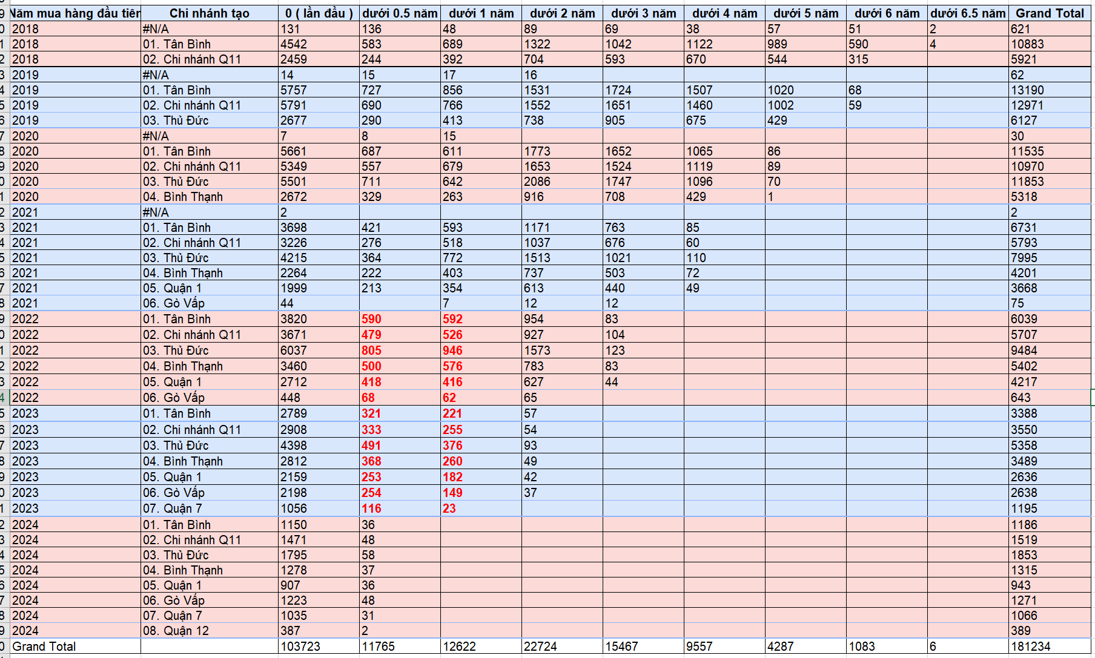
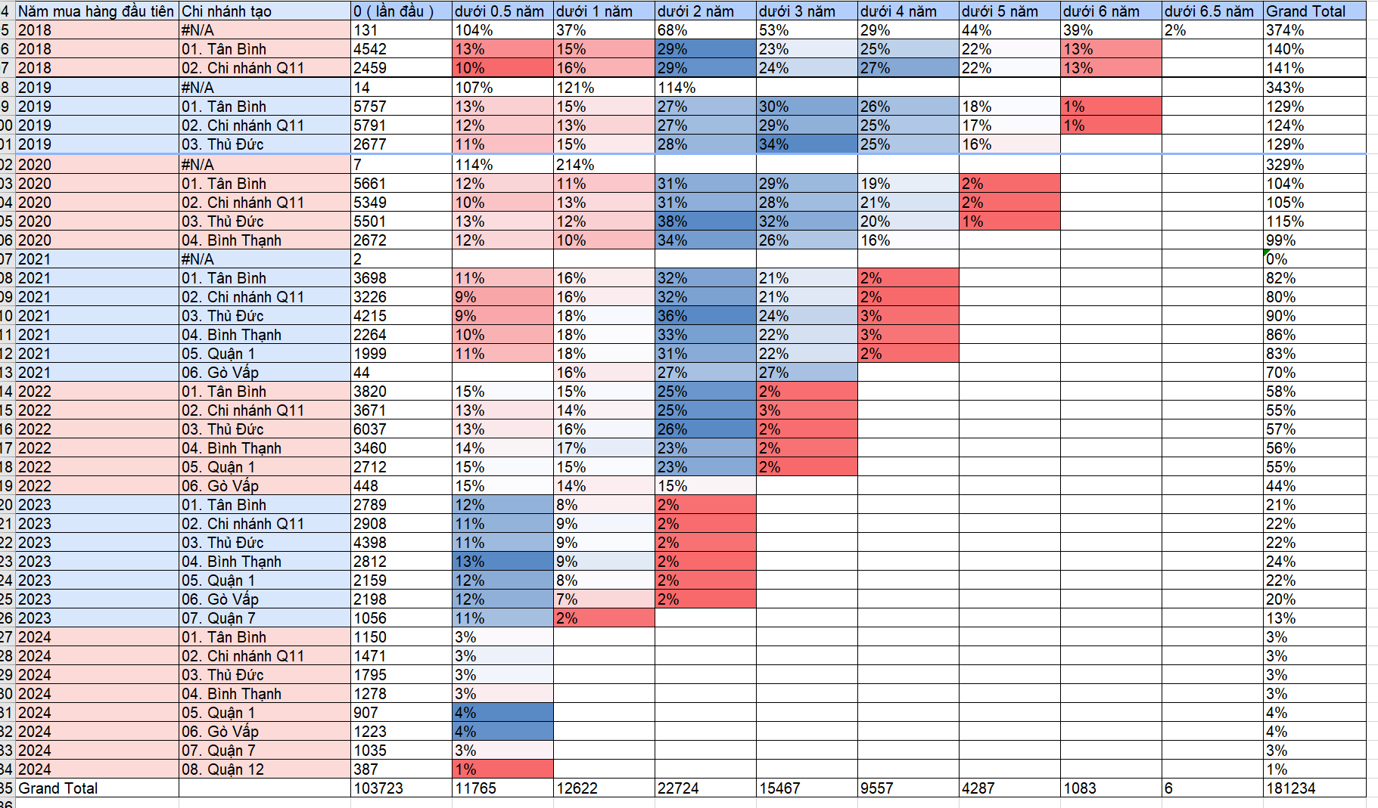
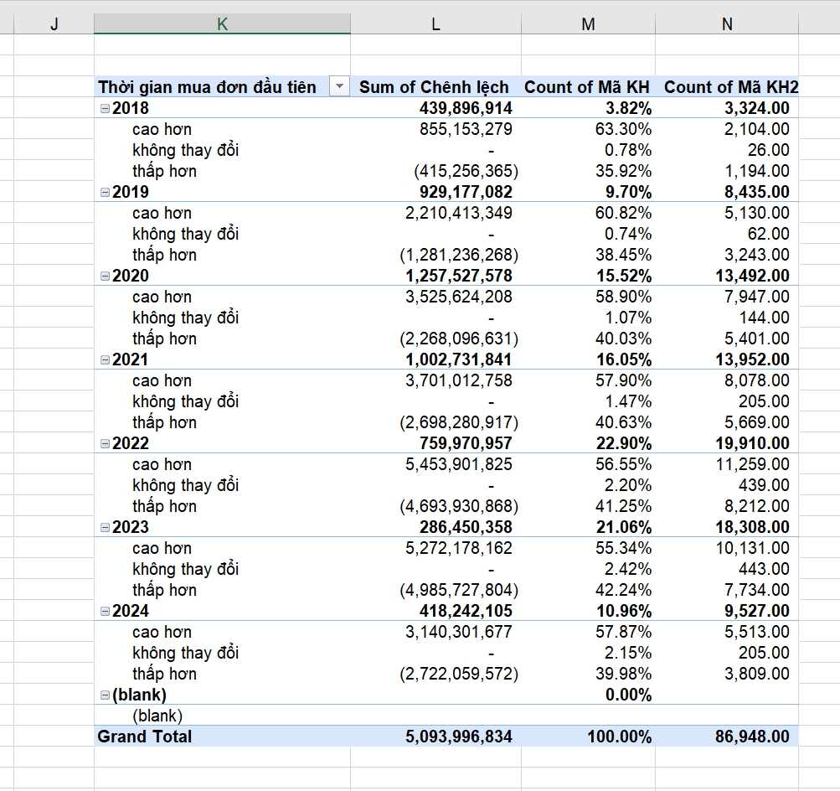
dưới 0.5 năm : là trên 0 tháng <= 6 tháng dưới 1 năm: là 0.5 < = 1 năm dưới 2 năm: là 1 <= 2 năm mấy cái kia tương tự

 | Giải thích : những khách năm 2018 mua, lần đầu có 7132 kh mua - năm 2018: + từ 0< đến 6 tháng: có 14% giao dịch quay lại từ kh năm 2018 + từ 6 tháng < = 1 năm : có 16 giao dịch từ kh năm 2018

